מחשבון נגר
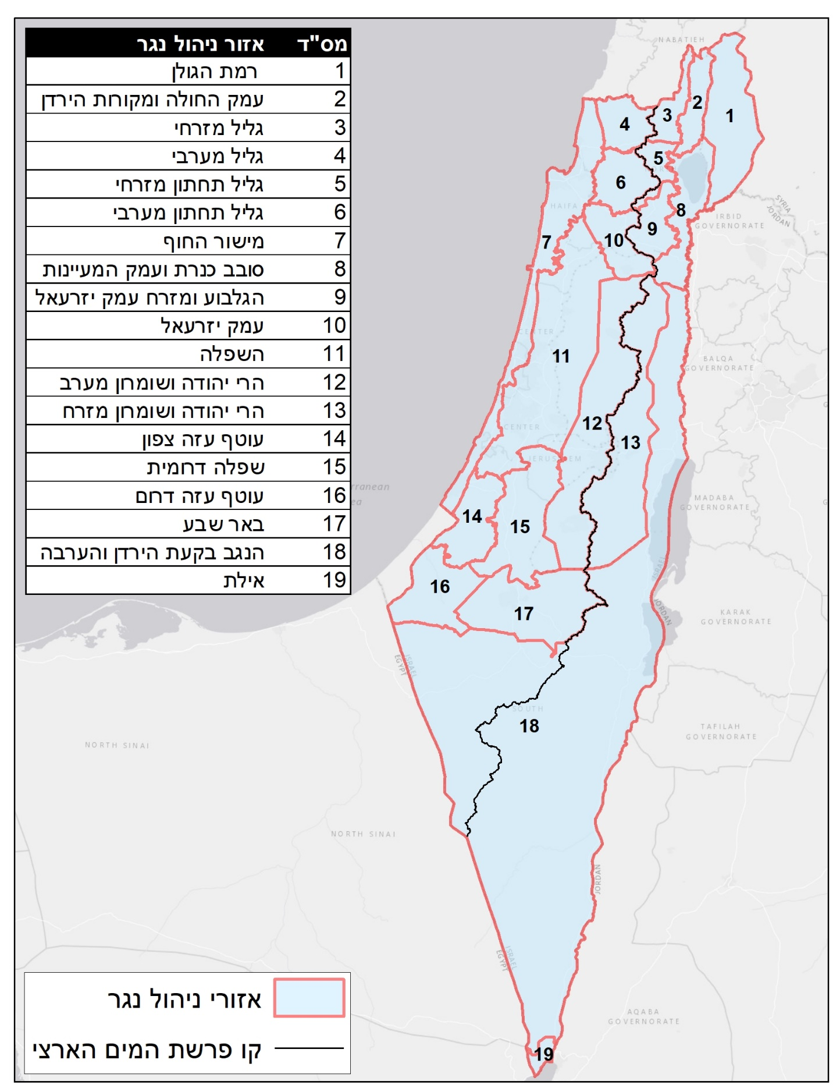
קלט
7
 | שטח התכנית בדונם: | 30

 | תכסית אטומה בדונם: | 3
#REF!
 | סוג קרקע: | V - חול | מקדם נגר לשטח הפתוח: | 0.7
נתוני ביניים מחושבים

 | מ"מ גשם ליממה: | 169

 | מקדם נגר לשטח הפתוח: | 0.18 |  | 17 | 11 | 0.18

 | מקדם נגר כולל: | 0.25

 | נפח נגר מחושב במ"ק: | 1,278

 | % מהנגר הנדרש לניהול: | 75%

 | נפח נגר לניהול במ"ק: | 959

 | נפח נגר לניהול במ"ק: | 959

 | יעד איגום זמני במ"ק: | 170

 | יעד ספיקה יוצאת מופחתת במק"ש: | 142

